レイアウト
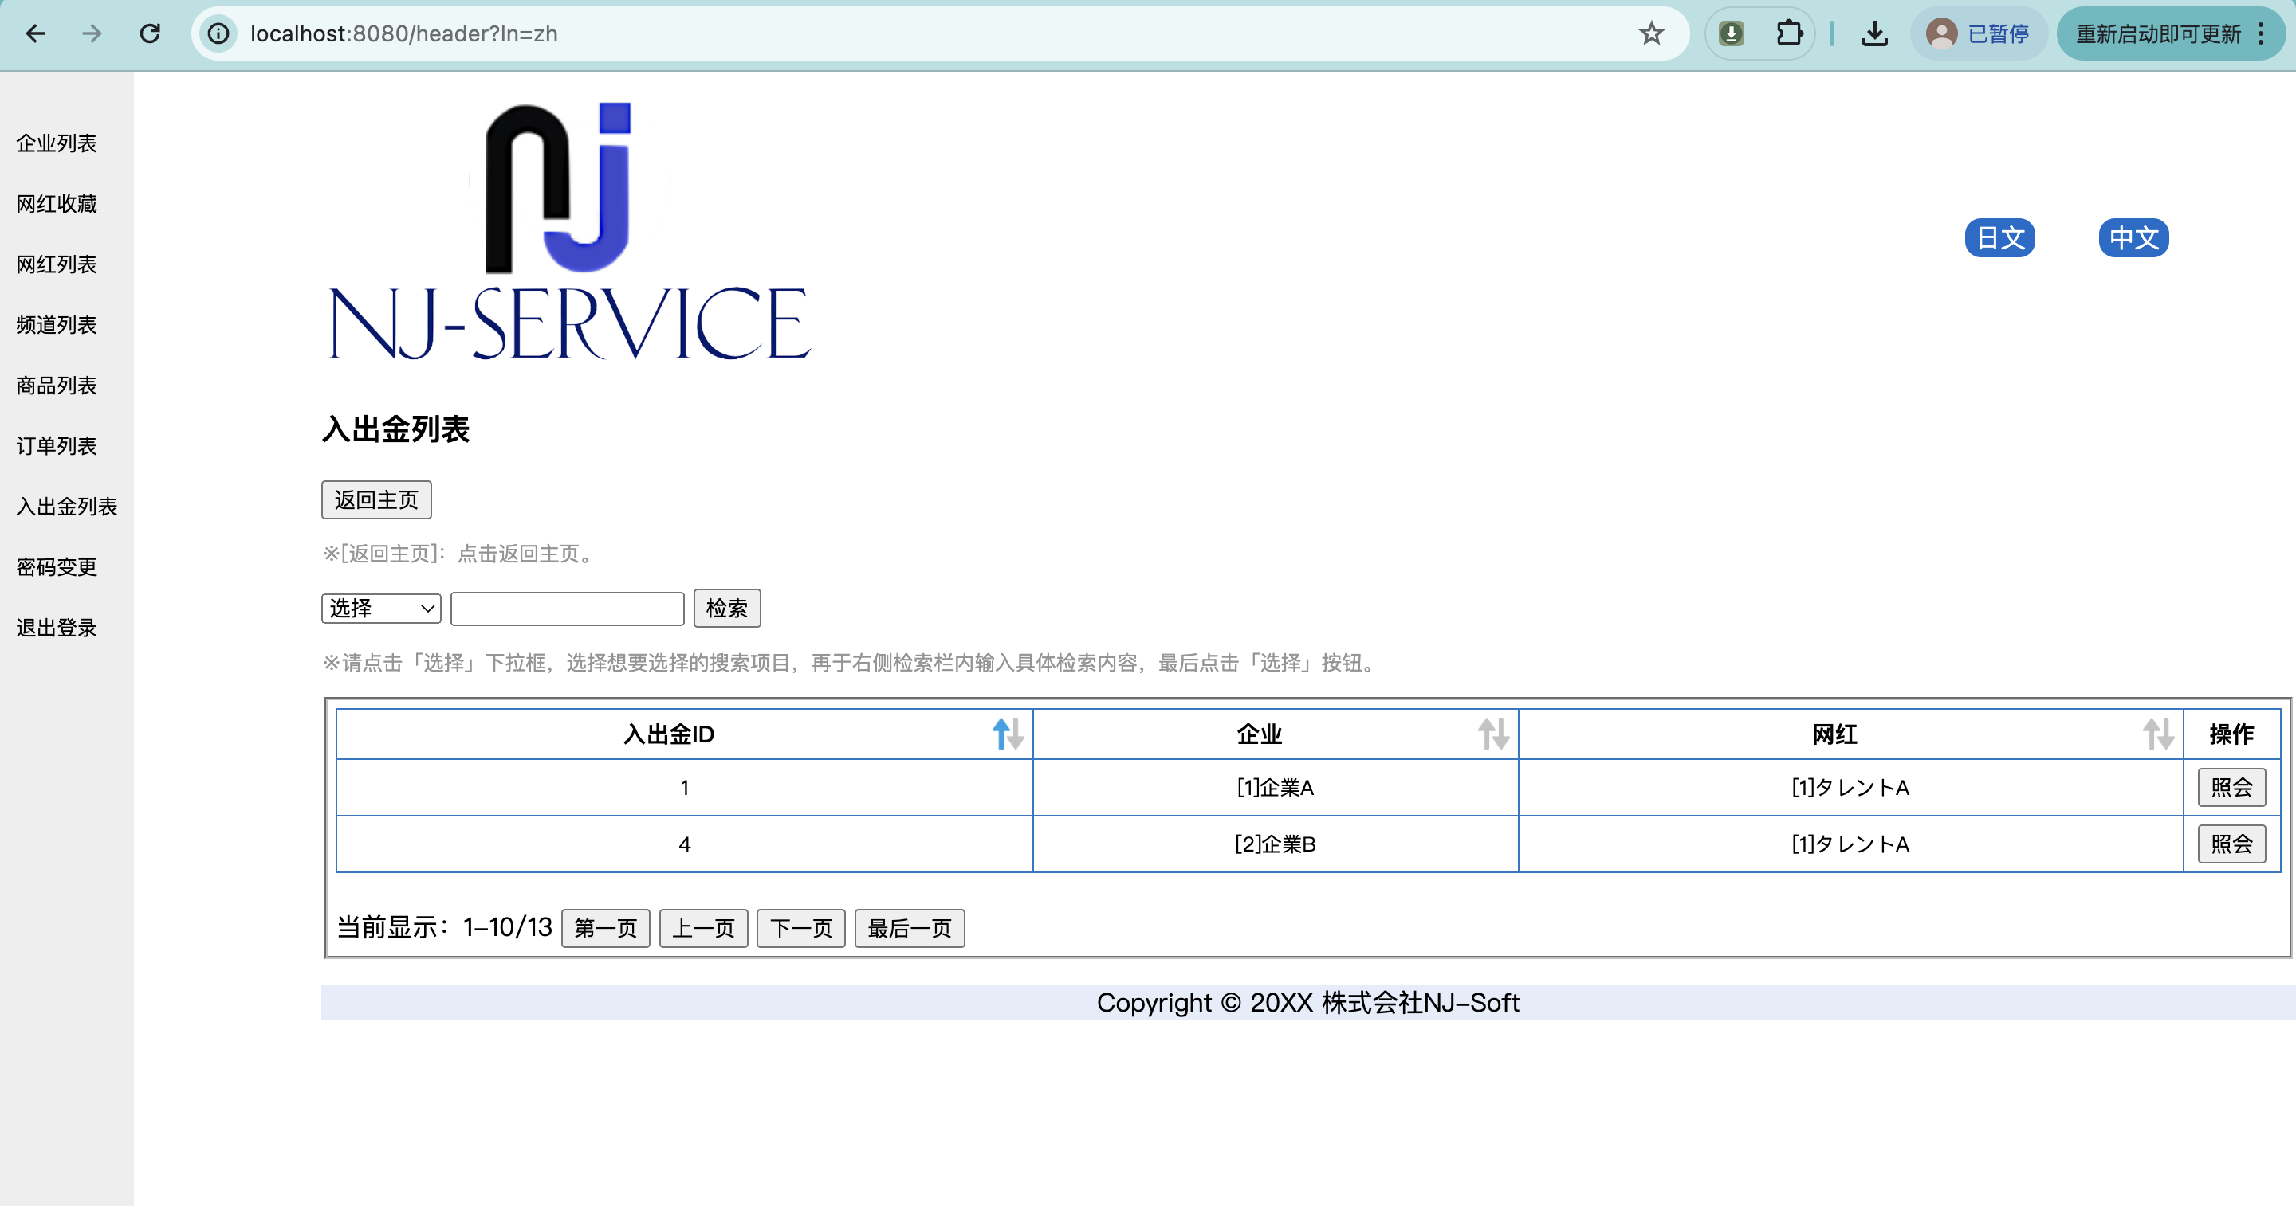
所有者 |  | 蘇州寧静ソフト会社 | プロジェクト名 | njservice | 最終更新者 | 彭
仕様書名 |  | 画面仕様_入出金一覧 | 仕様種別 | 画面レイアウト | 最終更新日 | 2024-06-26

PC用 | 日本語
管理者の場合
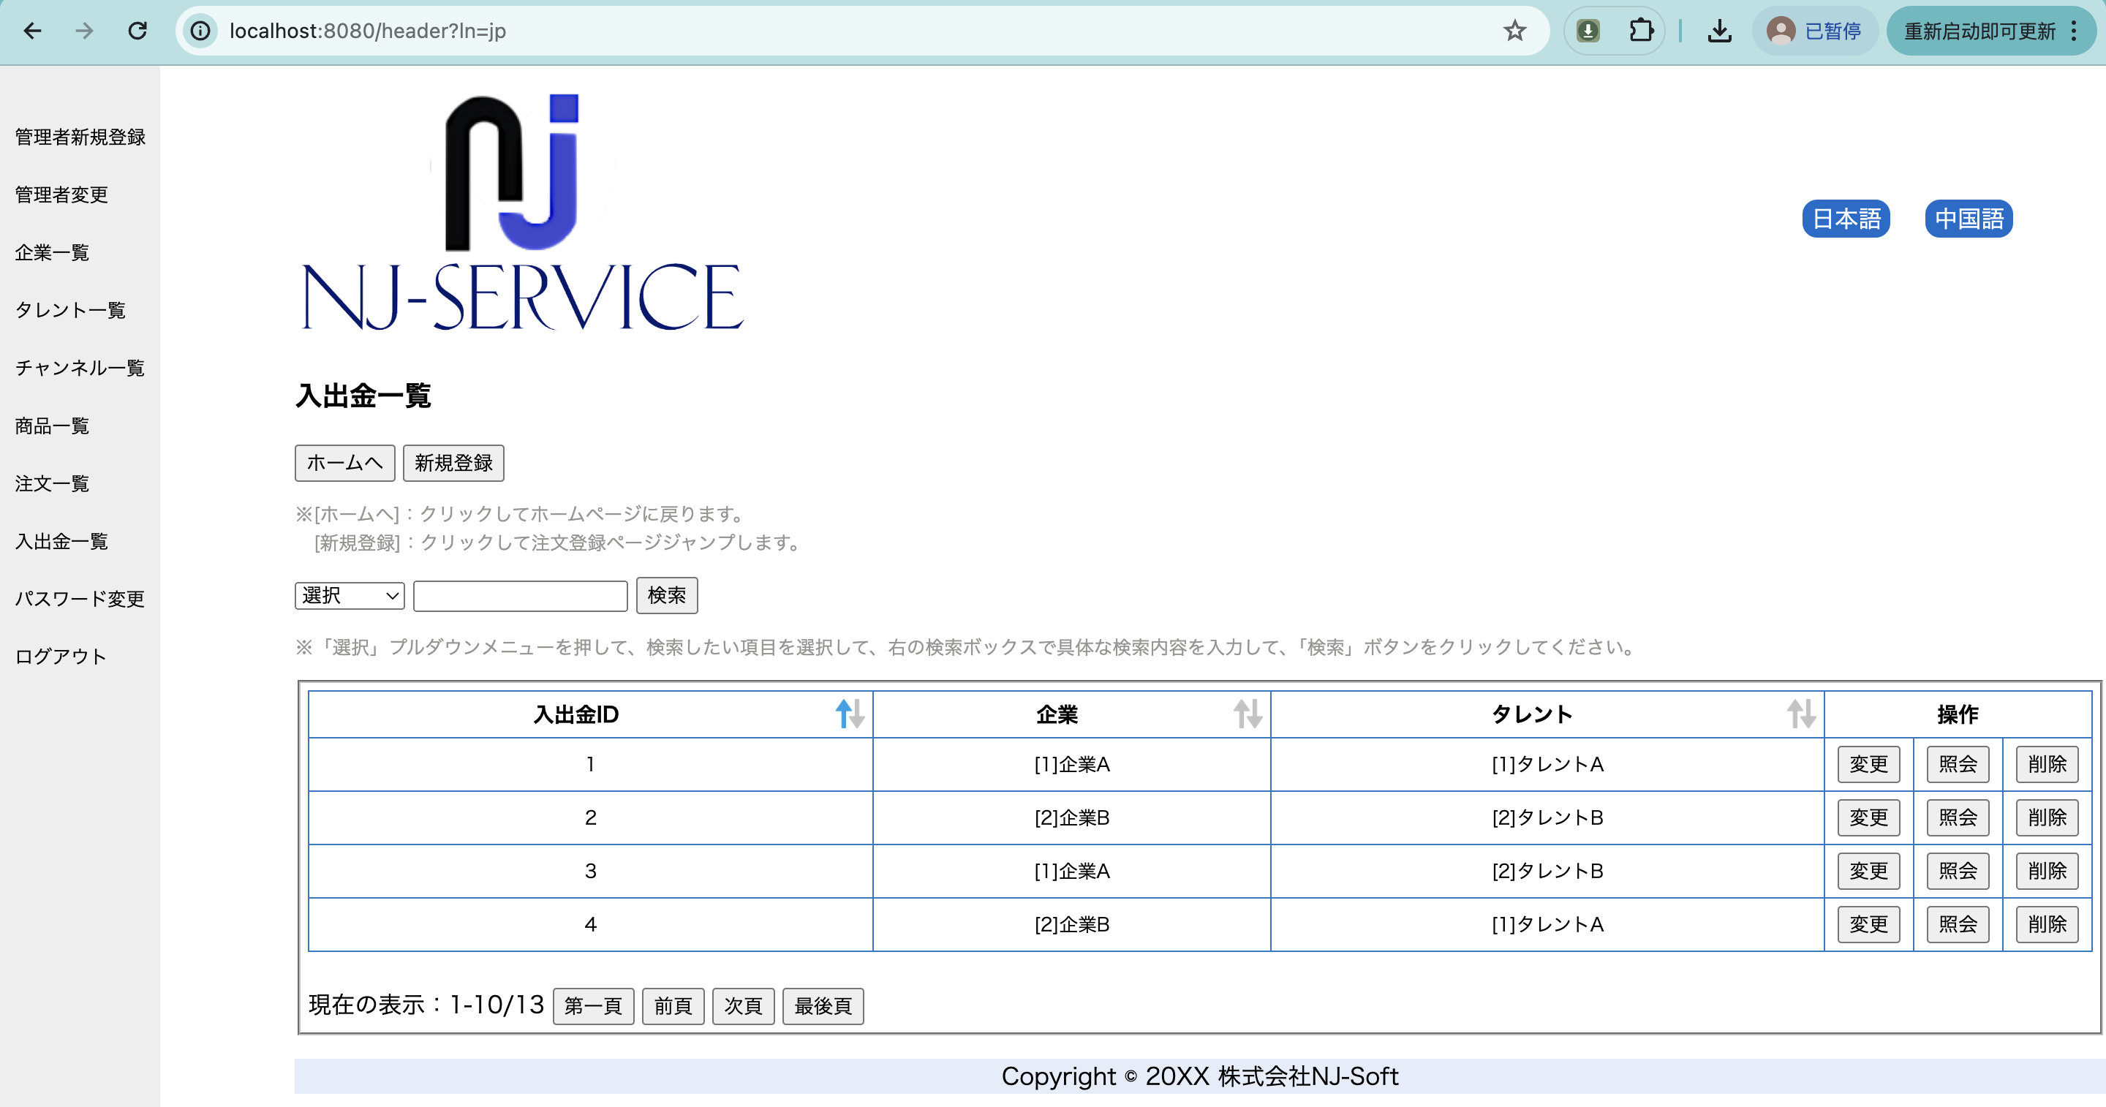

PC用 | 中国語
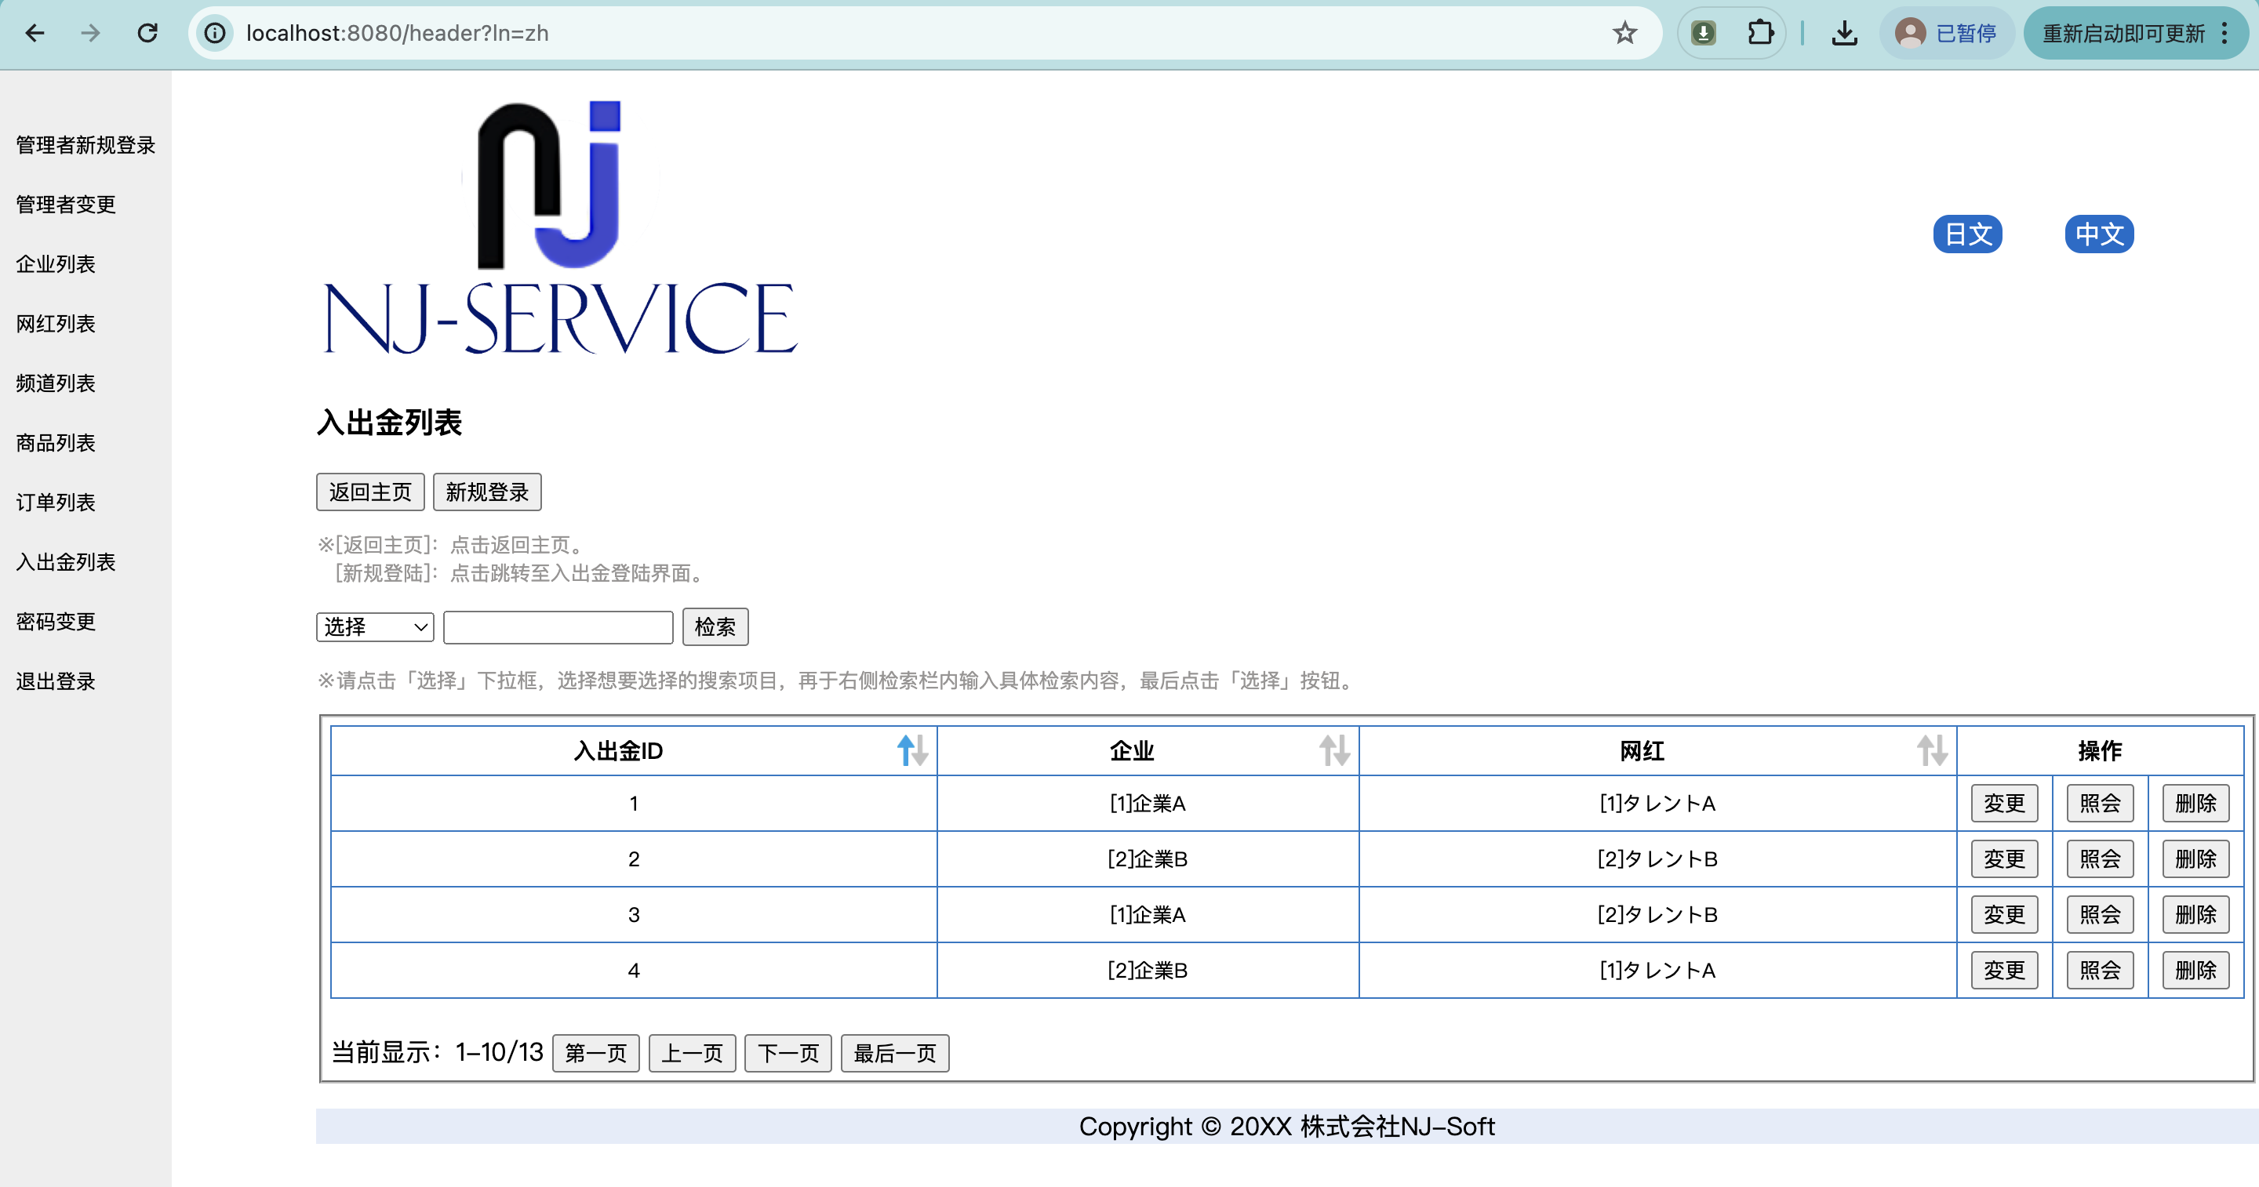

企業の場合
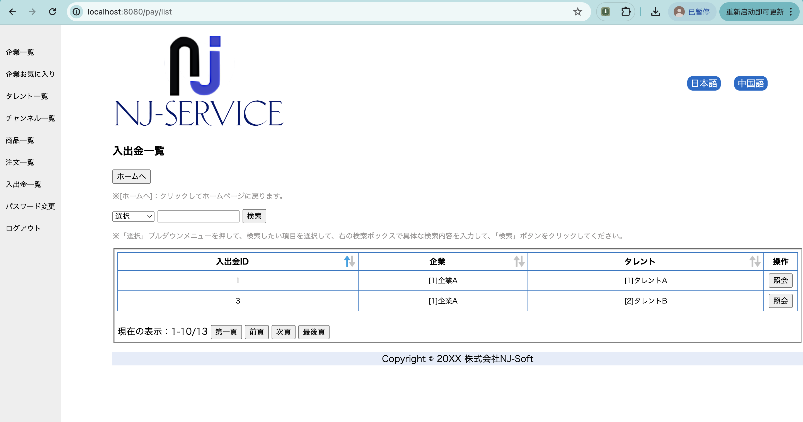

PC用 | 中国語


タレントの場合


PC用 | 中国語

